徒歩・自転車
マイカー と カロリー
もし、目的地まで 徒歩 で行くとすると・・・
交通手段を変更した場合の“カロリー消費量”は？

 |  |  |  |  |  |  |  | ・目的地までは |  | 約 | - | 分
 |  |  |  |  |  |  |  | ・消費カロリーは |  | 約 | - | kcal になります。
マイカー以外の交通手段に変更した場合のカロリー消費量を計算します。
※ |  | のセルすべてに数値を入力してください。 |  |  |  |  |  | これを１ヶ月あたりの消費カロリーに換算すると・・・
 |  |  |  |  |  |  |  |  |  | 約 | - | kcal になります。
○ | あなたの「性別」、「年齢」、「体重」について伺います。
 |  |  |  |  |  |  |  | これは、 | ごはん（１杯、200g） |  |  | 約 | - | 杯分
 | ・あなたの性別は？ |  |  | 性別 |  | ※リストから選択してください |  |  | 日本酒（１合） |  |  | 約 | - | 杯分
 | ・あなたの年齢は？ |  |  | 年齢 |  | ※リストから選択してください |  |  |  |  |  |  | に相当します。
 | ・あなたの体重は？ |  |  | 体重 |  | ｋｇ
もし、目的地まで 自転車 で行くとすると・・・
○ | 目的地までの所要時間について伺います。
 | ・目的地まではクルマで？ |  |  |  | 約 |  | 分
 |  |  |  |  |  |  |  | ・目的地までは |  | 約 | - | 分
あなたが自動車利用で消費したカロリーは |  |  |  |  |  |  |  | ・消費カロリーは |  | 約 | - | kcal になります。
 |  | 約 | - | kcal になります。
 |  |  |  |  |  |  |  | これを１ヶ月あたりの消費カロリーに換算すると・・・
 | これを１ヶ月あたりの消費カロリーに換算すると・・・ |  |  |  |  |  |  |  |  | 約 | - | kcal になります。
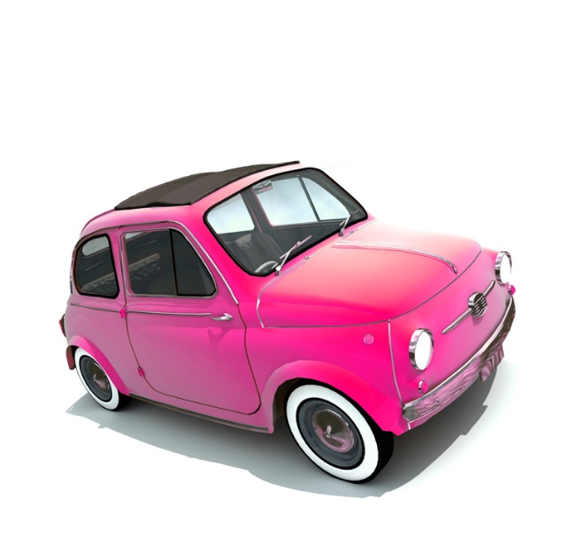
 |  |  |  | 約 | - |  | kcal になります。
 |  |  |  |  |  |  |  | これは、 | ごはん（１杯、200g） |  |  | 約 | - | 杯分
 |  |  |  |  |  |  |  |  | 日本酒（１合） |  |  | 約 | - | 杯分
 |  |  |  |  |  |  |  |  |  |  |  |  | に相当します。

※厚生労働省で策定された健康づくりのための身体活動基準では、２０分の歩行、
１５分の自転車走行等が１エクササイズとされており、週２３エクササイズ
(メッツ・時)の活発な身体活動（運動・生活活動）を目標としています！
詳細につきましては、健康づくりのための身体活動基準２０１３をご覧ください。

